土地案例
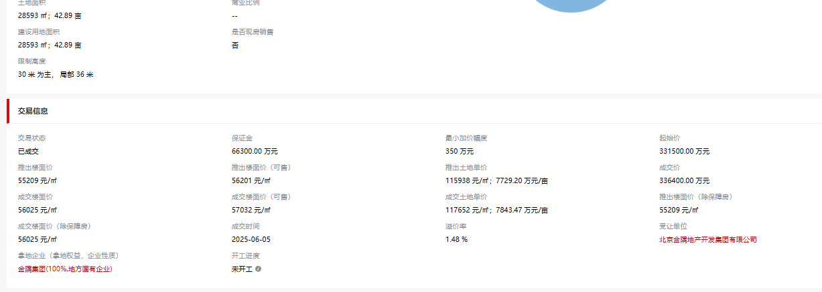
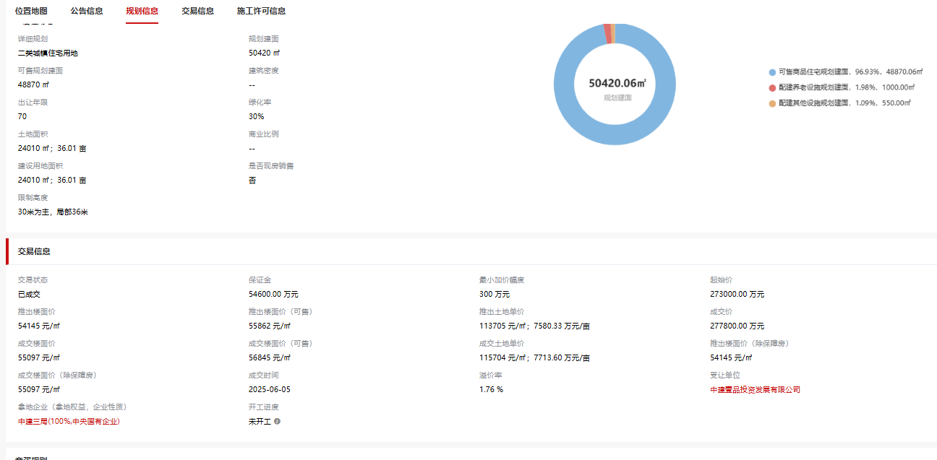
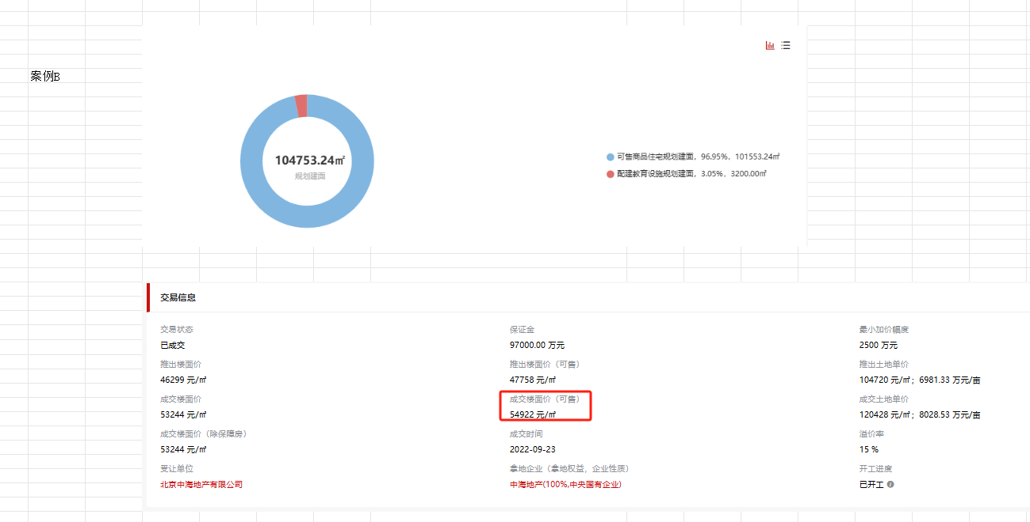
地块名称 | 城市 | 地块编号 | 用地性质 | 建设用地面积(㎡) | 规划建筑面积(㎡) | 容积率 | 出让方式 | 详细规划 | 集中供地 | 截止时间 | 成交时间 | 交易状态 | 受让单位 | 起始价(万元) | 保证金(万元) | 保证金截止时间 | 成交总价(万元) | 成交楼面价(元/㎡) | 溢价率(%)
北京市海淀区宝山村棚户区改造平衡资金地块(二期)项目HD00-1412-0017地块二类城镇住宅用地 | 北京市 | 京土储挂(海)[2025]018号 | 住宅用地 | 1978-04-12 | 2064-05-22 | 2.10 | 挂牌 | 二类城镇住宅用地 |  | 2025-06-05 | 2025-06-05 | 已成交 | 北京金隅地产开发集团有限公司 | 331500 | 2081-07-08 | 2025-06-04 17:00 | 336400 | 2053-05-21 | 1900-01-01 | 2056-02-22
北京市海淀区宝山村棚户区改造平衡资金地块(二期)项目HD00-1412-0016地块二类城镇住宅用地 | 北京市 | 京土储挂(海)[2025]017号 | 住宅用地 | 1965-09-24 | 2038-01-15 | 2.10 | 挂牌 | 二类城镇住宅用地 |  | 2025-06-05 | 2025-06-05 | 已成交 | 中建壹品投资发展有限公司 | 273000 | 2049-06-26 | 2025-06-04 17:00 | 277800 | 2050-11-05 | 1900-01-01 | 2055-08-19
北京市海淀区半壁店地区城中村改造项目HD00-2201-0003、0004地块R2二类居住用地 | 北京市 | 京土储挂(海)[2025]013号 | 住宅用地 | 2011-03-27 | 2058-09-05 | hd00-2201-0003:1.3,hd00-2201-0004:1.6 | 挂牌 | R2二类居住用地 |  | 2025-05-20 | 2025-05-20 | 已成交 | 保利(北京)房地产开发有限公司 、北京建工地产有限责任公司 | 406000 | 2122-04-25 | 2025-05-19 17:00 | 454500 | 2114-09-12 | 1900-01-11
北京市海淀区树村资金平衡用地统筹项目HD00-0705-0035-1地块R2二类居住用地 | 北京市 | 京土储挂(海)[2025]009号 | 住宅用地 | 2008-10-16 | 2100-09-06 | 1.60 | 挂牌 | R2二类居住用地 |  | 2025-03-18 | 2025-03-18 | 已成交 | 北京中海地产有限公司 | 586400 | 117300 | 2025-03-17 17:00 | 750200 | 102347 | 1900-01-27
北京市海淀区东升镇北部片区朱房四街棚户区改造项目二期(剩余用地)HD00-0803-0029地块R2二类居住用地 | 北京市 | 京土储挂(海)[2024]051号 | 住宅用地 | 2016-12-30 | 102561.97 | 2.40 | 挂牌 | R2二类居住用地 |  | 2025-01-02 | 2025-01-02 | 已成交 | 华润置地开发(北京)有限公司 、中铁置业集团北京有限公司 、招商局地产(北京)有限公司 | 780000 | 156000 | 2024-12-31 17:00 | 915200 | 2144-04-23 | 1900-01-17
北京市海淀区东升镇北部片区朱房四街棚户区改造项目二期(剩余用地)HD00-0803-0030地块R2二类居住用地 | 北京市 | 京土储挂(海)[2024]052号 | 住宅用地 | 2007-08-09 | 2160-05-29 | 2.42 | 挂牌 | R2二类居住用地 |  | 2025-01-02 | 2025-01-02 | 已成交 | 济南兆瑞房地产开发有限公司 | 723000 | 144600 | 2024-12-31 17:00 | 904040 | 2160-03-23 | 1900-01-25
北京市海淀区功德寺棚户区改造项目HD-GDS-001地块R2二类居住用地 | 北京市 | 京土储挂(海)[2024]043号 | 住宅用地 | 1994-12-10 | 2099-05-20 | 2.10 | 挂牌 | R2二类居住用地 |  | 2024-11-05 | 2024-11-05 | 已成交 | 北京尊诚置业有限公司 | 450000 | 2146-05-29 | 2024-11-04 17:00 | 517500 | 2094-07-21 | 1900-01-15
北京市海淀区功德寺棚户区改造项目HD-GDS-002地块R2二类居住用地 | 北京市 | 京土储挂(海)[2024]044号 | 住宅用地 | 2016-04-03 | 2144-02-22 | 2.10 | 挂牌 | R2二类居住用地 |  | 2024-11-05 | 2024-11-05 | 已成交 | 武汉康景实业投资有限公司 | 555000 | 111000 | 2024-11-04 17:00 | 638250 | 2095-12-16 | 1900-01-15
北京市海淀区西北旺镇永丰产业基地(新)H地块HD00-0401-0120、0132、0162地块二类城镇住宅用地、零售商业用地 | 北京市 | 京土储挂(海)[2024]026号 | 综合用地(含住宅) | 2134-04-26 | 162894.59 | 0120、0162:2.0,0132:1.7 | 挂牌 | 二类城镇住宅用地、零售商业用地 |  | 2024-07-25 | 2024-07-25 | 已成交 | 保利(北京)房地产开发有限公司 、北京建工地产有限责任公司 、北京保利兴房地产开发有限公司 | 860000 | 172000 | 2024-07-25 15:00 | 890100 | 2049-08-08 | 1900-01-03
北京市海淀区西北旺镇永丰产业基地(新)0411街区HD00-0411-0055、0058、0064、0072地块二类城镇住宅用地、商业服务业用地/地面公共交通场站用地 | 北京市 | 京土储挂(海)[2024]016号 | 综合用地(含住宅) | 2145-02-12 | 222463.3 | 0055:2.5,0058:2.2,0064:3,0072:2.2 | 挂牌 | 二类城镇住宅用地、商业服务业用地/地面公共交通场站用地 |  | 2024-06-04 | 2024-06-04 | 已成交 | 北京华大基业房地产开发有限责任公司 | 780000 | 156000 | 2024-06-04 15:00 | 791700 | 1997-06-07 | 1900-01-01
北京市海淀区海淀北部中关村翠湖科技园B地块土地一级开发项目HD00-0305-0024地块二类城镇住宅用地 | 北京市 | 京土储挂(海)[2024]003号 | 住宅用地 | 1969-03-06 | 2024-07-09 | 1.80 | 挂牌 | 城镇住宅-普通商品住房用地 |  | 2024-02-22 | 2024-02-22 | 已成交 | 港中旅成得(宁波)置业有限公司 | 251000 | 2039-08-18 | 2024-02-18 15:00 | 288650 | 2073-10-02 | 1900-01-15
北京市海淀区双新村棚户区改造项目2603-003-1地块R2二类居住用地 | 北京市 | 京土储挂(海)[2023]015号 | 住宅用地 | 2102-04-17 | 2145-03-07 | 1.05 | 挂牌 | 城镇住宅-普通商品住房用地 |  | 2023-06-14 | 2023-06-14 | 已成交 | 佛山市南海区越汇房地产开发有限公司 | 690000 | 138000 |  | 793500 | 2142-08-05 | 1900-01-15
北京市海淀区双新村棚户区改造项目2603-004-1地块R2二类居住用地 | 北京市 | 京土储挂(海)[2023]016号 | 住宅用地 | 1950-05-05 | 1959-09-16 | 1.05 | 挂牌 | 城镇住宅-普通商品住房用地 |  | 2023-06-14 | 2023-06-14 | 已成交 | 北京天恒正同资产管理有限公司 | 170000 | 1993-01-31 |  | 195500 | 2145-06-03 | 1900-01-15
北京市海淀区西北旺镇HD00-0403街区永丰产业基地(新)F2地块HD00-0403-0015、0016地块R2二类居住用地、A33基础教育用地 | 北京市 | 京土储挂(海)[2022]045号 | 综合用地(含住宅) | 2026-10-18 | 104753.24 | hd00-0403-0015容积率2.4、hd00-0403-0015容积率0.8 | 挂牌 | R2二类居住用地、A33基础教育用地 | 2022年第3批次 | 2022-09-22 | 2022-09-23 | 已成交 | 北京中海地产有限公司 | 485000 | 2165-07-28 | 2022-09-21 15:00 | 557750 | 2045-10-09 | 1900-01-15
北京市海淀区西北旺镇HD00-0403街区永丰产业基地(新)F2地块HD00-0403-0013地块R2二类居住用地 | 北京市 | 京土储挂(海)[2022]044号 | 住宅用地 | 2030-12-10 | 2096-05-30 | 1.50 | 挂牌 | R2二类居住用地 | 2022年第3批次 | 2022-09-22 | 2022-09-23 | 已成交 | 北京中海地产有限公司 | 365000 | 2099-11-11 | 2022-09-21 15:00 | 419750 | 2060-03-09 | 1900-01-15

住宅案例
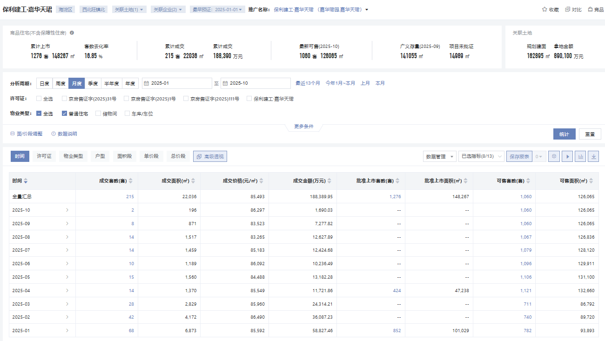

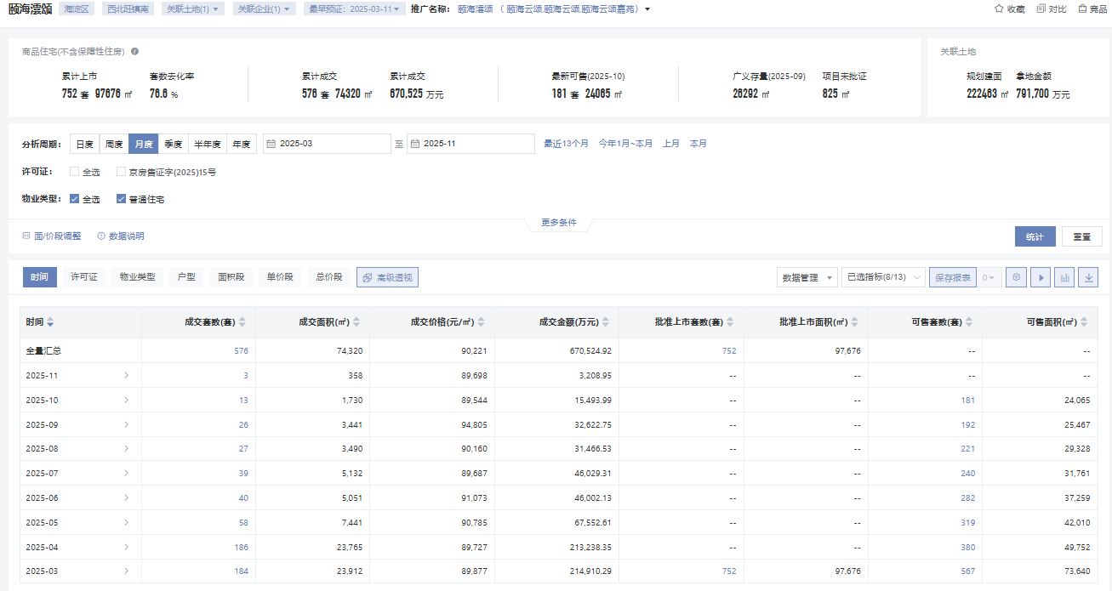

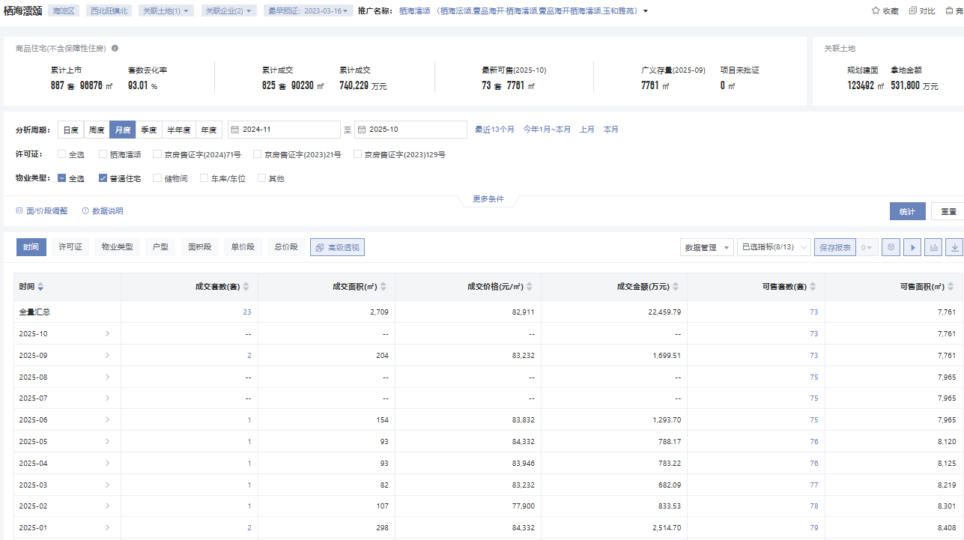

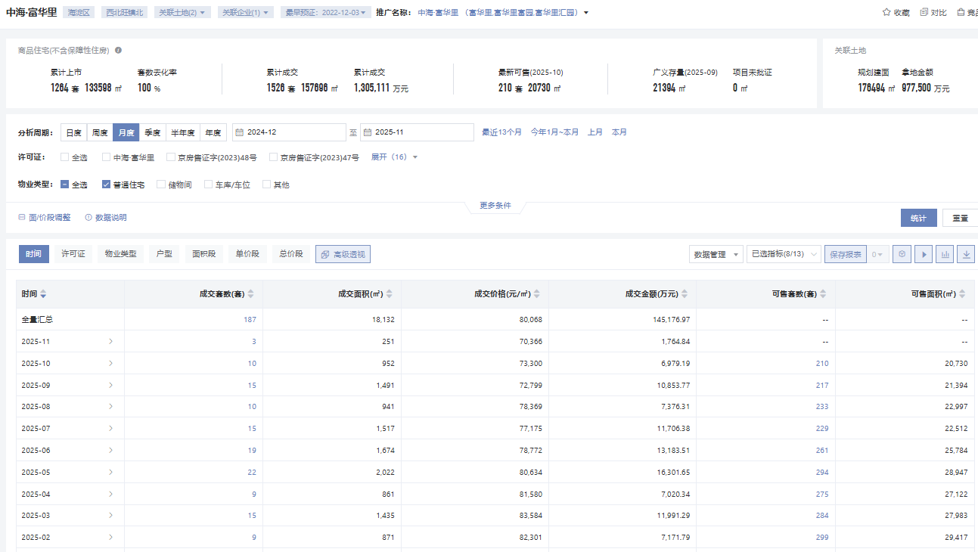

车库案例
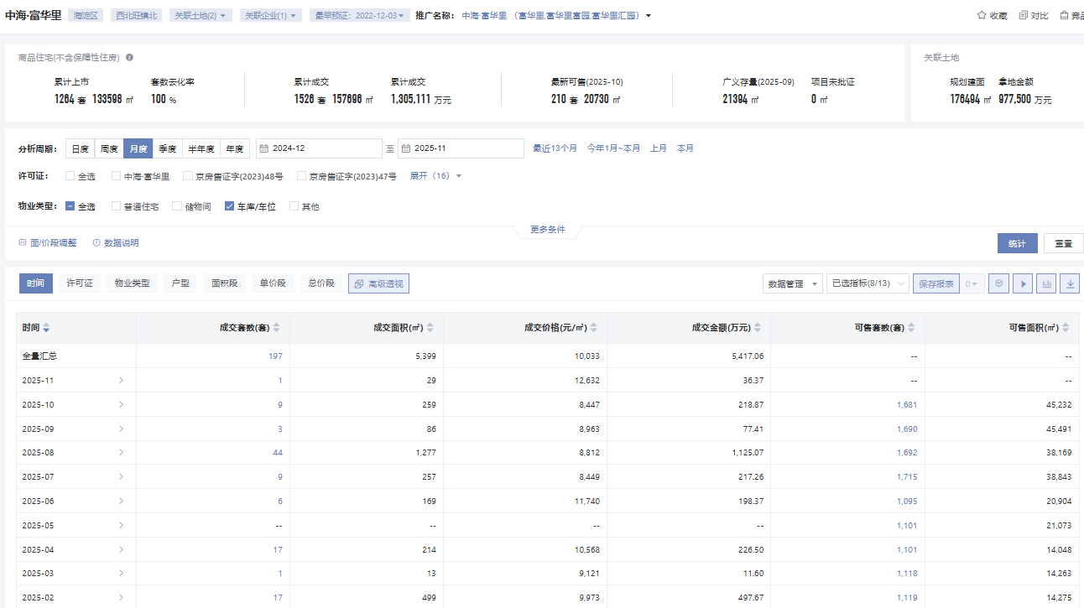

面积 | 1900-01-27
单价 | 274978
楼面单价 | 1927-06-20

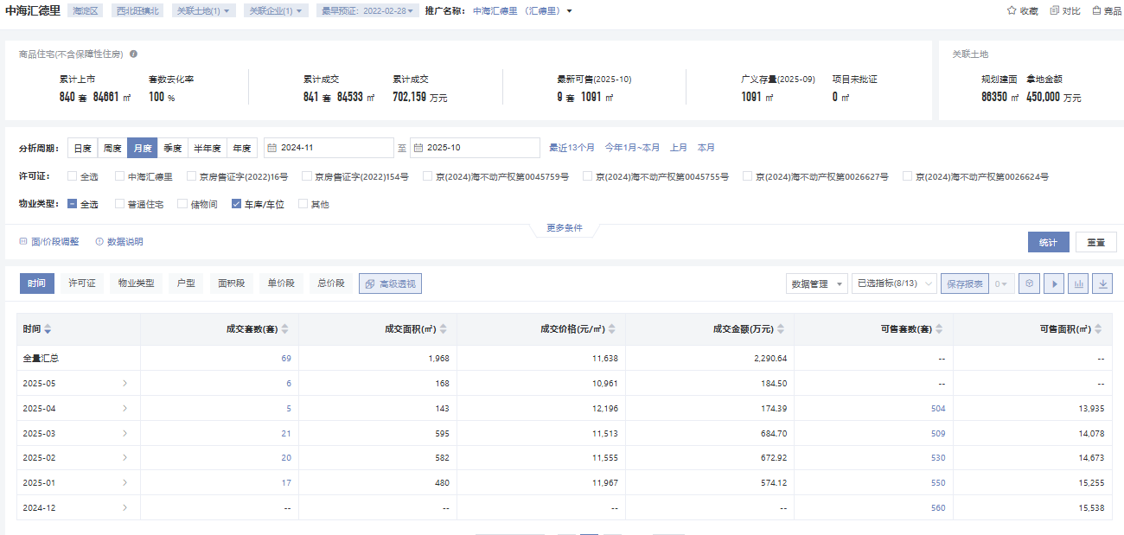

面积 | 1900-01-28
单价 | 331977
楼面单价 | 1931-11-11

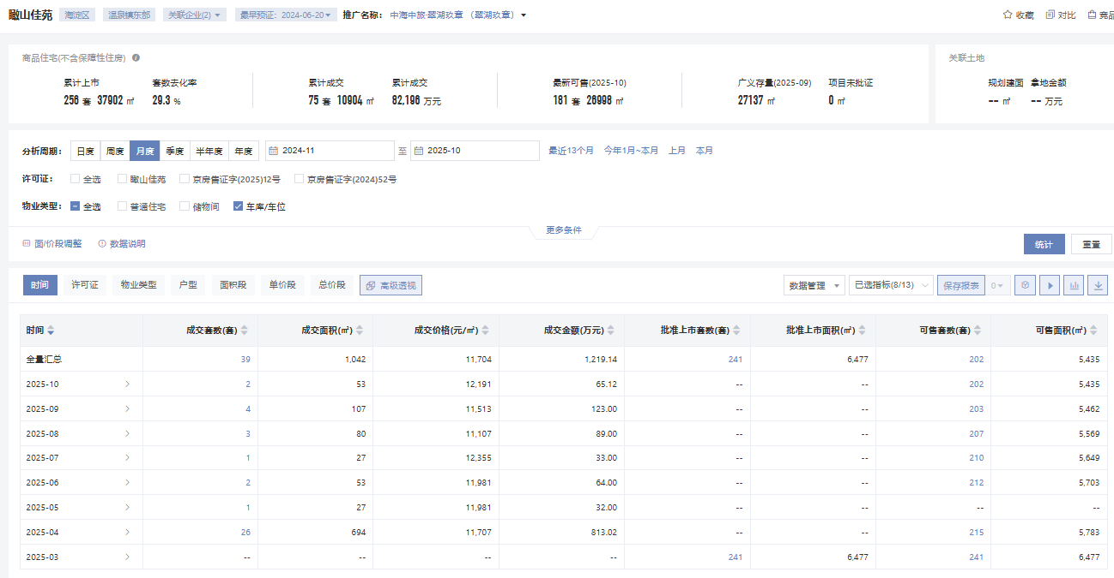

面积 | 1900-01-26
单价 | 312600
楼面单价 | 1932-01-16

 | 1900-01-05

仓储案例
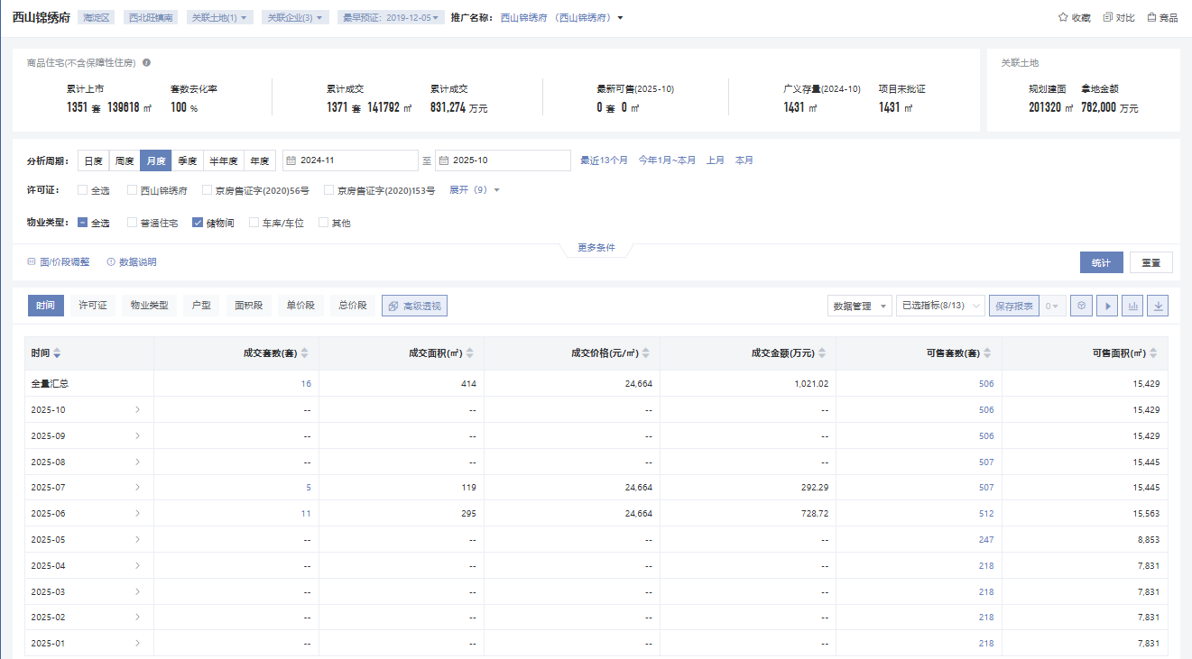

1900-01-25

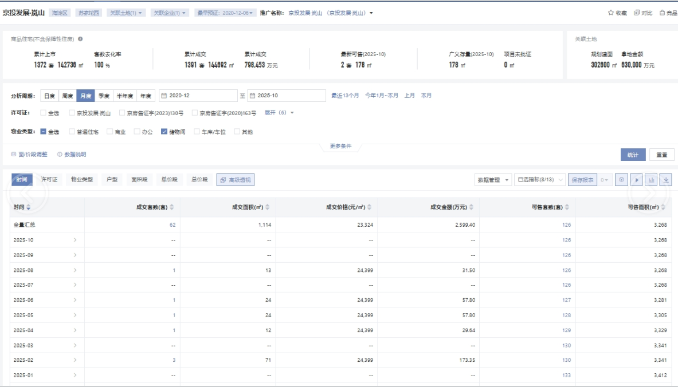

1900-01-17

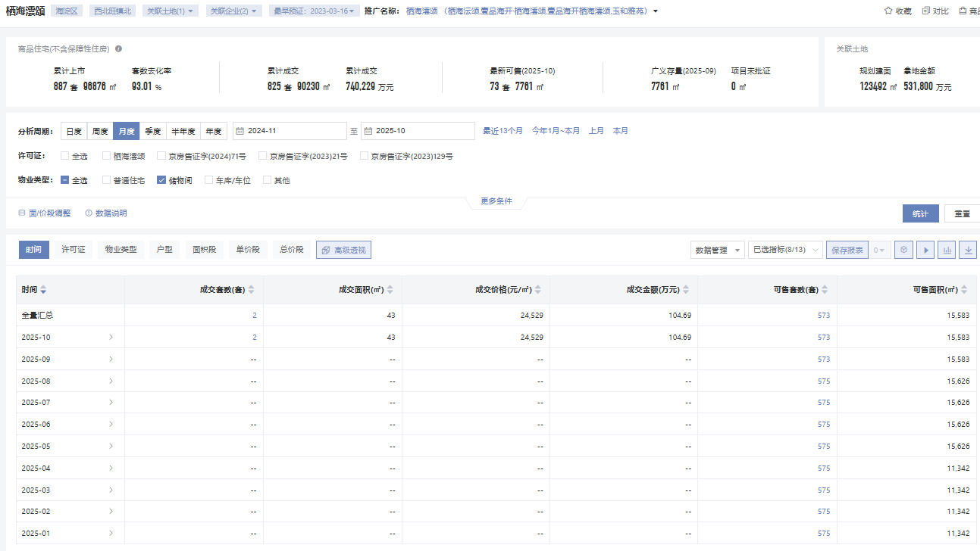

1900-01-21

